干货杂项类产品采购需求
2026年度干货杂项类产品采购需求
序号 | 物料编码 | 物料名称 | 现用规格型号 | 产品需求规格 | 计量单位 | 年度用量 参考 | 图片参考 | 原料描述
1 | 101203011 | 玉米片（麦片）（25克） | 25克/盒 | 20-25克/盒 | 盒 | 200000 |  | 规格20-25克/盒。要求保质期不低于12个月。非油炸即食谷物制品，呈均匀薄片状，形态完整，大小均匀，表面干爽，色泽金黄均匀，有纯正谷物香气，口感香脆。 无大量碎渣和残片，无受潮，无结块，无发软，无粘连，无油腻，无发硬，无焦糊，无霉点，无黑点，无异色，无异物，无异味，无虫害，无腐败。 包装严密洁净，易于开启，不易产生异物。
2 | 102702274 | 生产厨房手抓饼 | 900克/袋/10张 | 900克/袋/10张 | 袋 | 1500 | 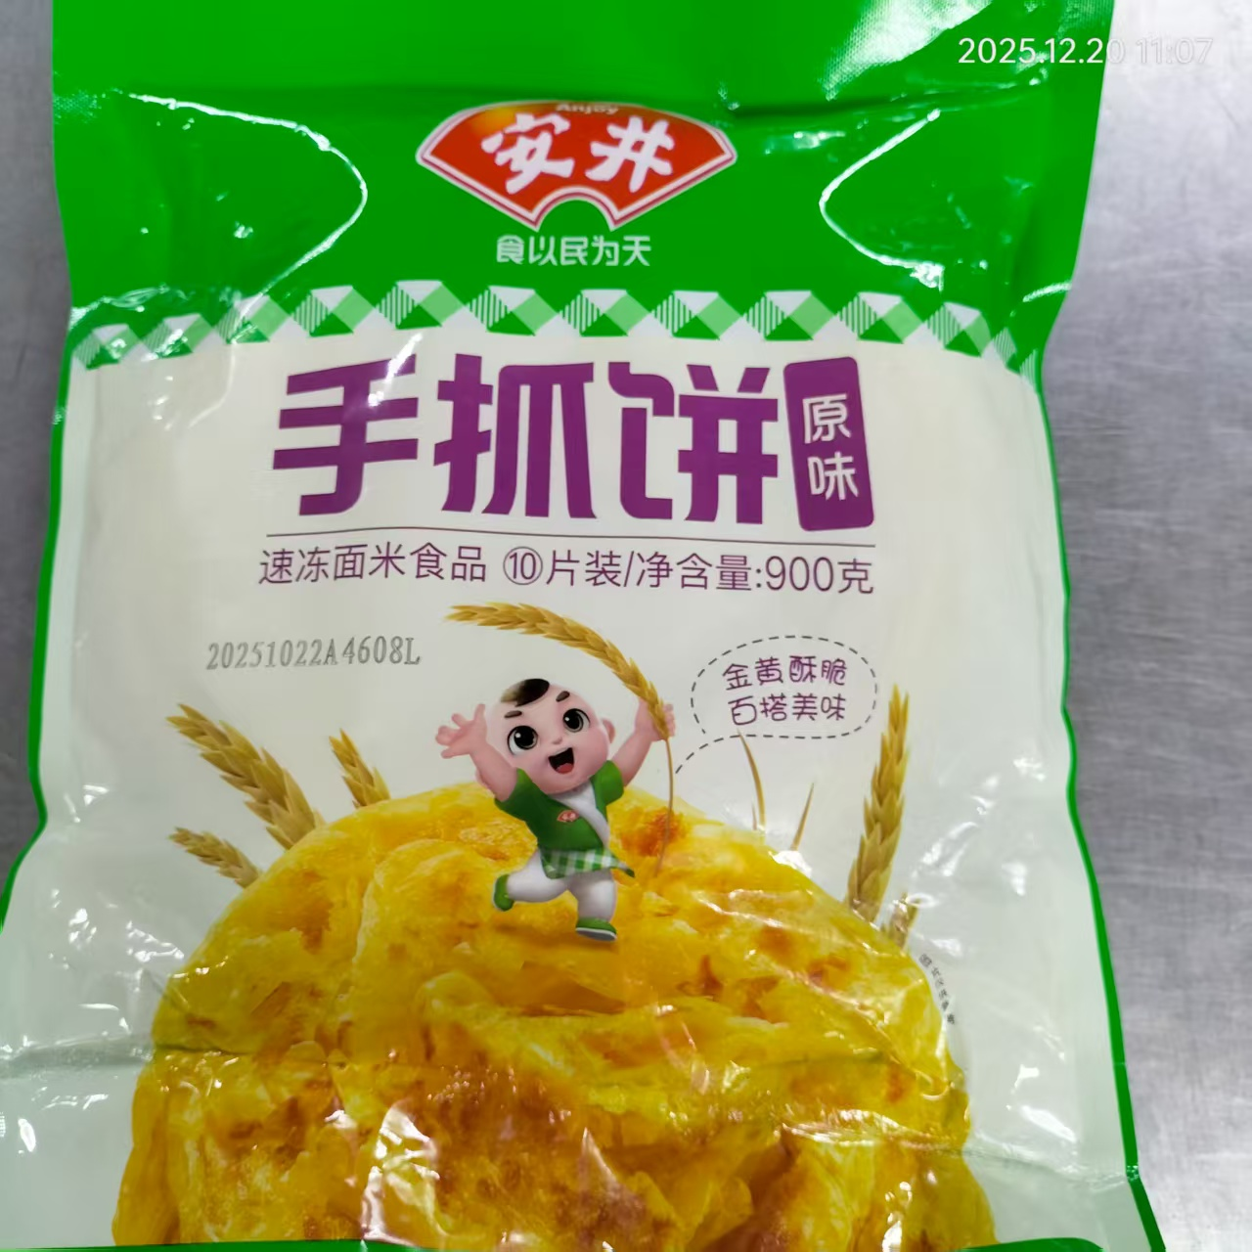 | 包装完整无破损、无漏气、无冻裂，标签信息齐全清晰，标注产品名称、配料表、生产日期、保质期、生产厂家及执行标准。面粉、油脂、饮用水、食用盐等原料符合食品安全要求，食品添加剂严格遵照《食品安全国家标准 食品添加剂使用标准》。饼体形态完整、厚薄均匀，无粘连、无冰晶结块，无霉变、异物及酸败等不良气味。
3 | 101100256 | 玉米片（麦片）（340克） | 340克/盒 | 300-500克/盒 | 盒 | 2160 | 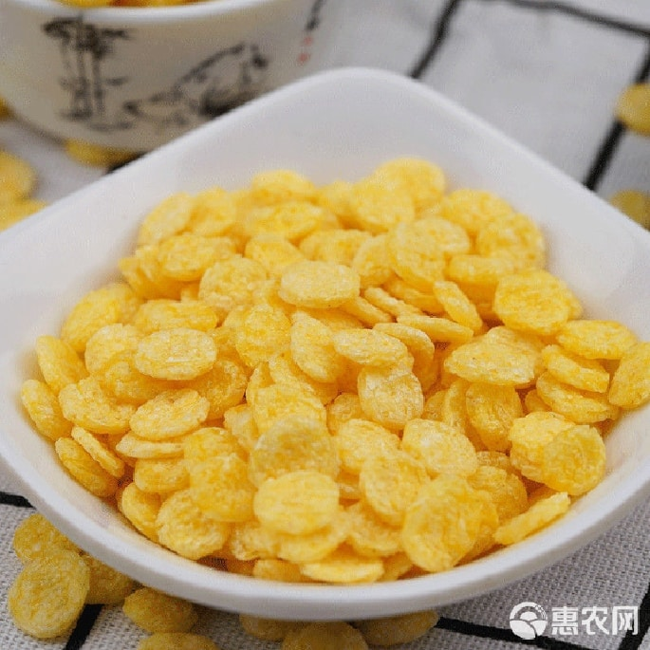 | 规格300-500克/盒。非油炸即食谷物制品，呈均匀薄片状，形态完整，大小均匀，表面干爽，色泽金黄均匀，有纯正谷物香气，口感香脆。 无大量碎渣和残片，无受潮，无结块，无发软，无粘连，无油腻，无发硬，无焦糊，无霉点，无黑点，无异色，无异物，无异味，无虫害，无腐败。 包装严密洁净，易于开启，不易产生异物。
4 | 101203003 | 燕麦片 | 20千克/袋 | 10-20千克/袋 | 袋 | 110 | 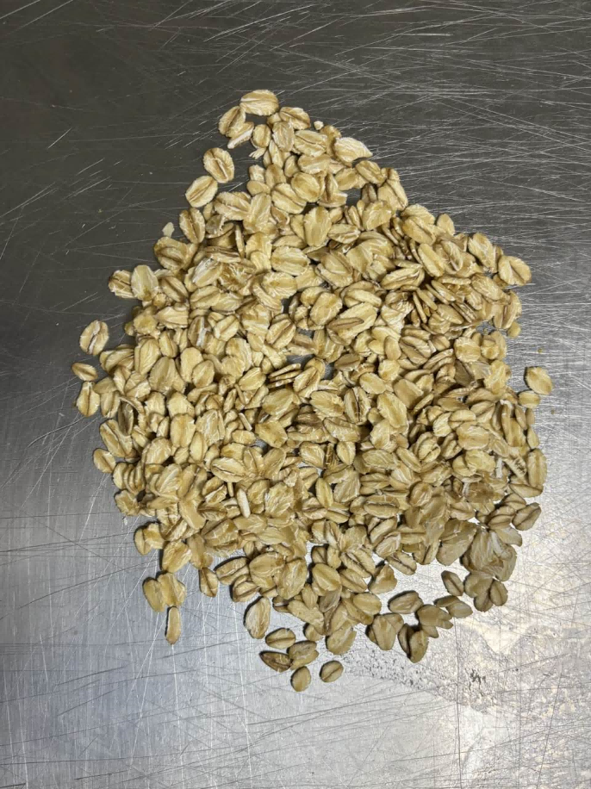 | 规格10-20千克/袋。片形完整，形状统一，大小薄厚均匀，质地干爽坚实。呈浅黄色，色泽均匀，有自然燕麦谷物香气。 无碎渣，无残片，无变形，无发黄，无发黑，无干硬，无发软，无发粘，无受潮，无白斑，无虫蛀，无霉变，无异色，无异物，无异味，无腐败。 包装严密洁净，易于开启，不易产生异物。
5 | 101203006 | 即食燕麦片 | 700克/袋 | 500-1000克/袋 | 袋 | 2600 | 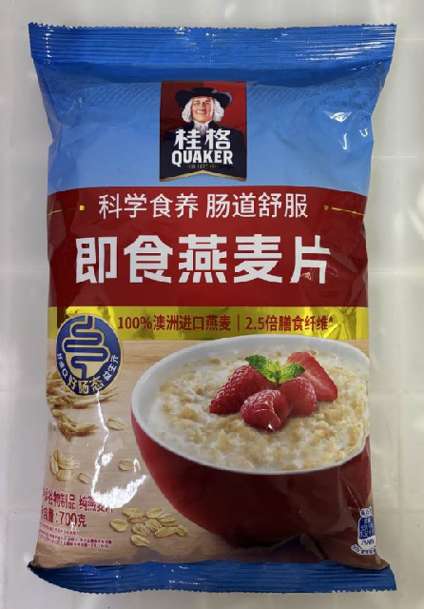 | 规格500-1000克/袋。片形完整，形状统一，大小薄厚均匀，质地干爽坚实。呈浅黄色，色泽均匀，有自然燕麦谷物香气。 无碎渣，无残片，无变形，无发黄，无发黑，无干硬，无发软，无发粘，无受潮，无白斑，无虫蛀，无霉变，无异色，无异物，无异味，无腐败。 包装严密洁净，易于开启，不易产生异物。
6 | 101205016/102702439 | 龙口粉丝 | 6千克/袋 | 2-7千克/袋 | 千克 | 2700 | 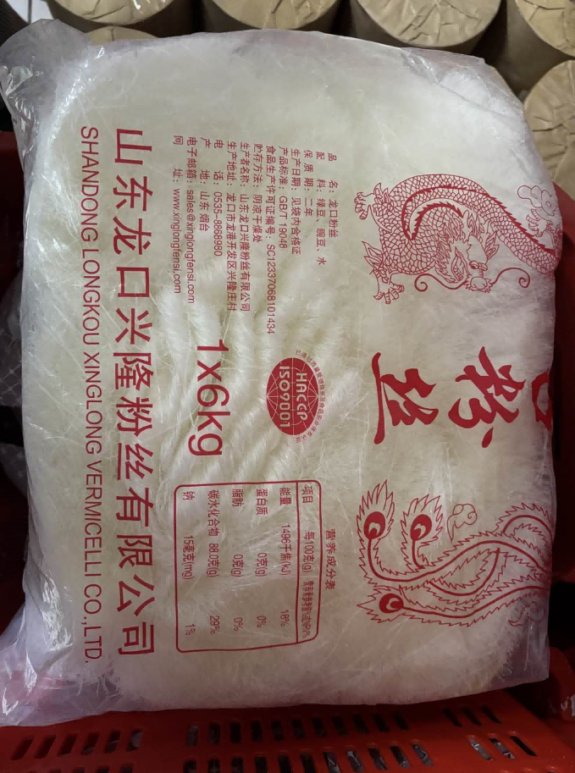 | 规格2-7千克/袋。龙口粉丝，以优质绿豆为主要原料，不掺玉米淀粉、木薯淀粉等，原料纯粹天然；粉丝色泽洁白通透、条形粗细均匀、规整挺直；干粉丝干燥蓬松、质地干爽；易泡发、煮后不糊汤、不粘连、不易断；入口爽滑筋道、柔韧有嚼劲，豆香自然纯正。 无异味、无碱味；无碎条、无结块、无黑点杂点、无霉斑、无受潮发黏现象；无明矾、无胶剂、无防腐剂、无色素；无异物杂质。 包装严密洁净，易于开启，不易产生异物。
7 | 101201038 | 抹茶粉 | 1千克/袋 | 1-3千克/袋 | 千克 | 600 | 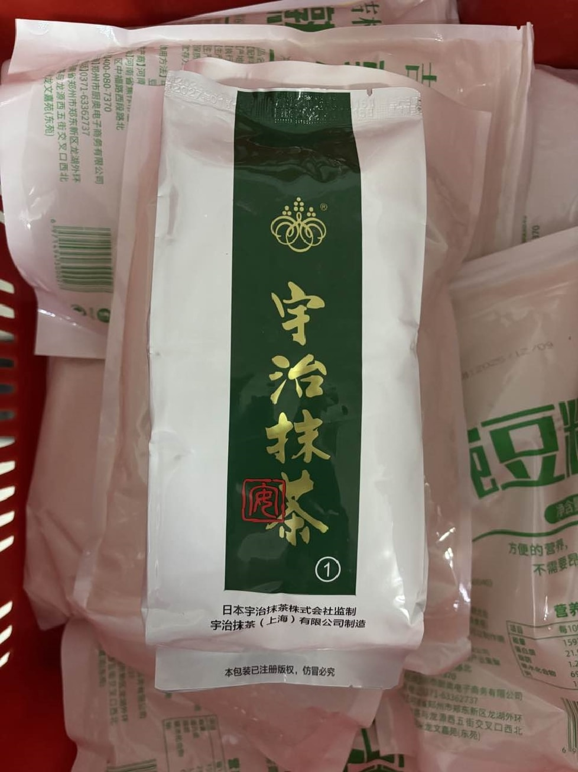 | 规格1-3千克/袋。抹茶粉，保质期不低于10个月，操作便捷，产品品质稳定，易于溶解。色泽呈鲜亮翠绿色、色调纯正、整体色泽统一；自带浓郁海苔香、清雅栗香；粉末细腻蓬松、细度均匀、手感绵软顺滑；冲调后汤色翠绿透亮、色泽稳定；入口绵密顺滑、微苦回甘，醇厚度高。 粉末无添加色素、无淀粉掺混、无异物混入；无发黄、发灰、暗沉、褐变；无结块、无粗颗粒、无明显茶梗、碎叶、杂质黑点；无霉味、酸味、焦味、青草腥、人工香精味；冲调后不结块、不快速变黄发暗、无分层沉淀；入口无渣、不涩口、不发酸；无霉变、无腐败、无虫害、无异物杂质。 包装严密洁净，易于开启，不易产生异物。
8 | 101201207 | 麦芽胚粉（黑麦芽预拌粉） | 5千克/袋 | 2.5-5千克/袋 | 袋 | 130 | 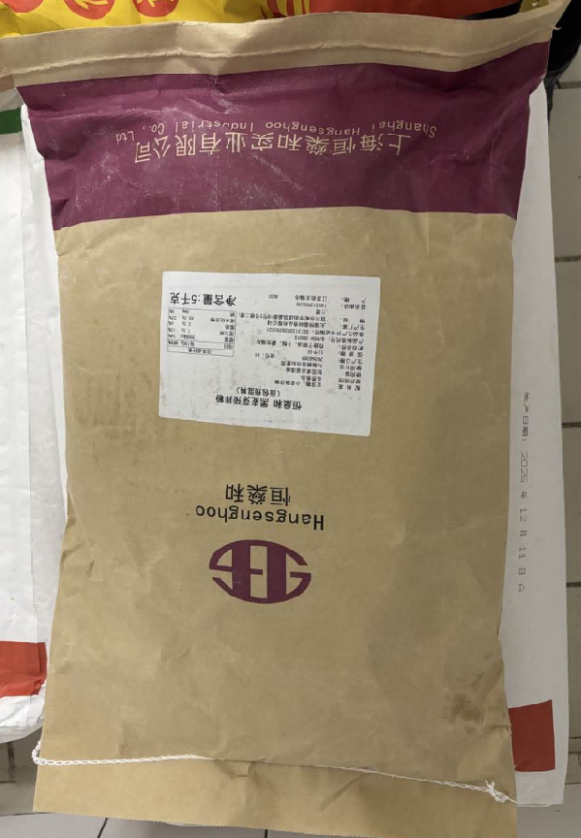 | 规格2.5-5千克/袋。黑麦芽预拌粉，保质期不低于10个月，操作便捷，产品品质稳定，易于溶解。粉末细腻均匀、松散干燥，细度统一；整体呈深棕黑褐色、色泽均匀饱满；麦香浓郁。 粉末无发灰、发红、斑驳杂色；无大颗粒、无麸皮硬块、无受潮结块；无杂质、无霉点、无虫蛀、无异物混入；制作成品色泽稳定，组织细腻不粗糙；麦香焦香层次自然，无杂味。 包装严密洁净，易于开启，不易产生异物。
9 | 101201059 | 榛子仁粉 | 10千克/袋 | 整箱包装最佳 | 袋 | 15 | 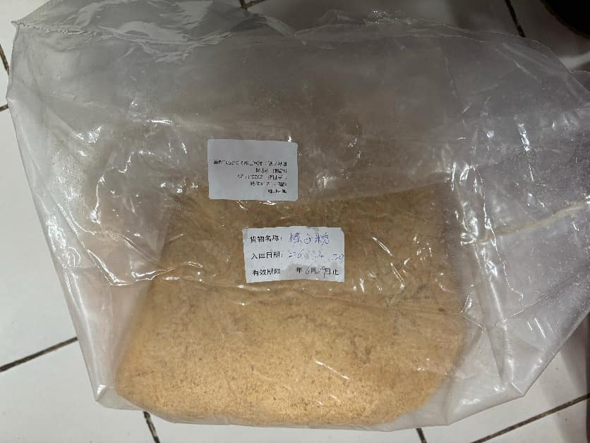 | 规格为整箱包装最佳。榛子仁粉，保质期不低于10个月，操作便捷，产品品质稳定，易于溶解。粉质细腻绵密、细度均匀，呈浅奶咖色；干粉榛子坚果香浓郁；调配后质地细腻均匀、香味柔和持久、无粗渣沉淀。 粉末无发黑、焦糊色、发黄暗沉；无粗粒、无榛子皮碎、无明显硬质渣粒等异物；无吸潮板结、无油润黏腻结块、无砂粒感；无香精味、哈喇油耗味、酸味、霉味、生青异味；无霉变、无腐败、无虫害。 包装严密洁净，易于开启，不易产生异物。
10 | 101201086 | 纯黑芝麻粉 | 2.5千克/袋 | 1-2千克/袋 | 袋 | 140 | 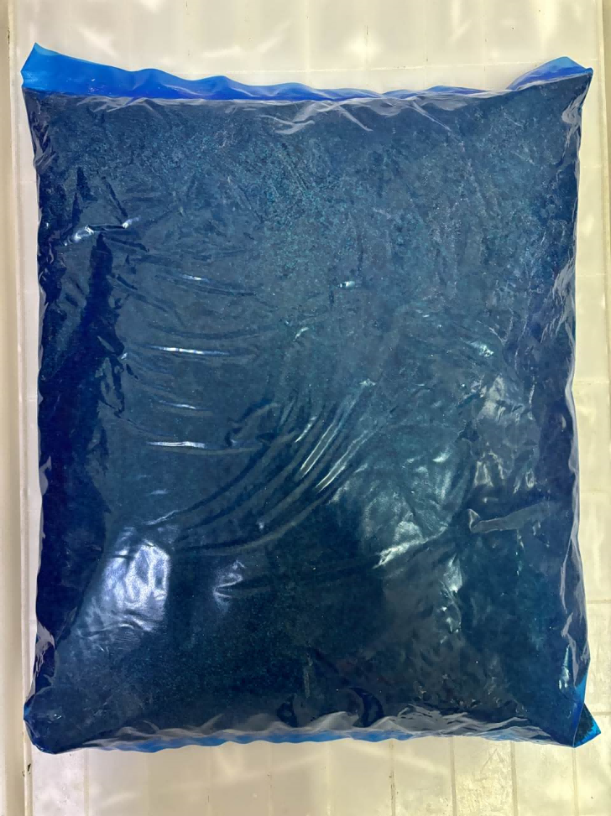 | 规格1-2千克/袋。纯黑芝麻粉，保质期不低于10个月，操作便捷，产品品质稳定，易于溶解。粉质细腻均匀、呈自然乌黑或灰黑色、色泽均匀一致；冲泡后溶解均匀、无沉淀硬渣、无分层结块；入口细腻绵滑、无砂感、无粗渣感、香气自然醇厚。 粉末无发白、泛黄、焦糊色、杂色斑点；无粗颗粒、碎壳、黑点等杂质；无油脂酸败味、哈喇味、霉味、香精味等异味杂味；无霉变、无腐败、无虫害、无异物杂质。 包装严密洁净，易于开启，不易产生异物。
11 | 101201013 | 澄面 | 25千克/袋 | 20-25千克/袋 | 千克 | 6500 | 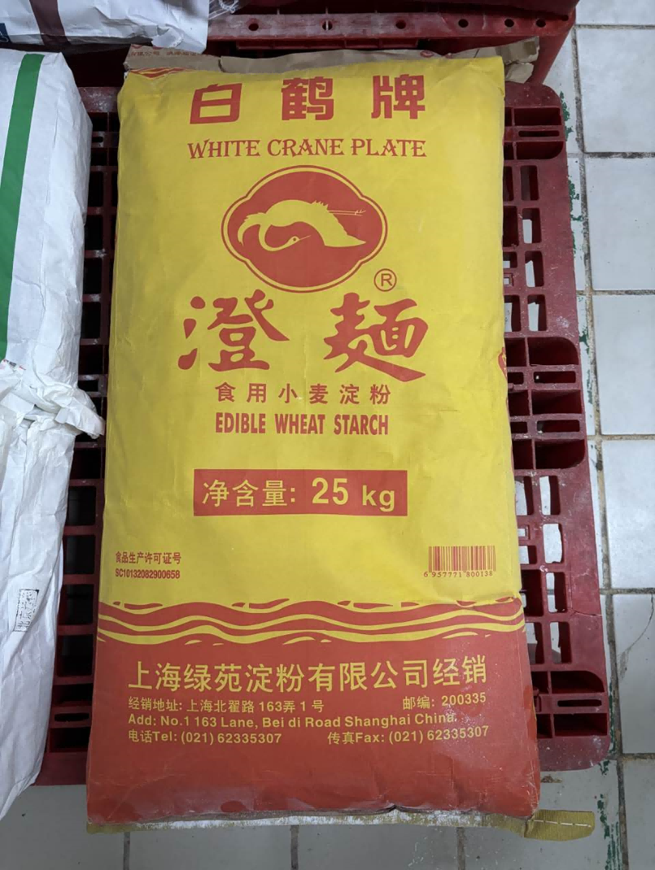 | 规格20-25千克/袋。澄面，保质期不低于10个月，操作便捷，产品品质稳定，易于溶解。整体色泽洁白、粉质细腻干爽、细度均匀、手感柔滑蓬松；精制提纯充分，面筋分离彻底，残麸量极低；加水易搅拌化开、浆体均匀细腻、静置无分层沉淀杂质；蒸熟后晶莹通透、质地软糯Q弹、爽滑筋道；不发黏、不糊烂、无粗糙粉渣感。 粉末无发黄、发灰、斑点杂色；无结块、无粗颗粒、无麸皮碎屑；无酸味、霉味、哈喇味等异味杂味；无增白剂、无霉变、无腐败、无虫害、无异物杂质。 包装严密洁净，易于开启，不易产生异物。
12 | 100301043 | 冷冻明太子酱 | 300克/袋 | 200-400克/袋 | 袋 | 750 |  | 规格200-400克/袋。主料为明太鱼（狭鳕）。酱体质地绵密顺滑，色泽统一。 无明显分层，无结块，无发黑，鱼籽无发硬、无干瘪，无异物，无异味，无腐败，无虫害，无霉变。 包装严密洁净，易于开启，不易产生异物。
13 | 100303024/102702005 | 虾皮 | 散装称重 | 400-600克/袋 | 千克 | 600 | 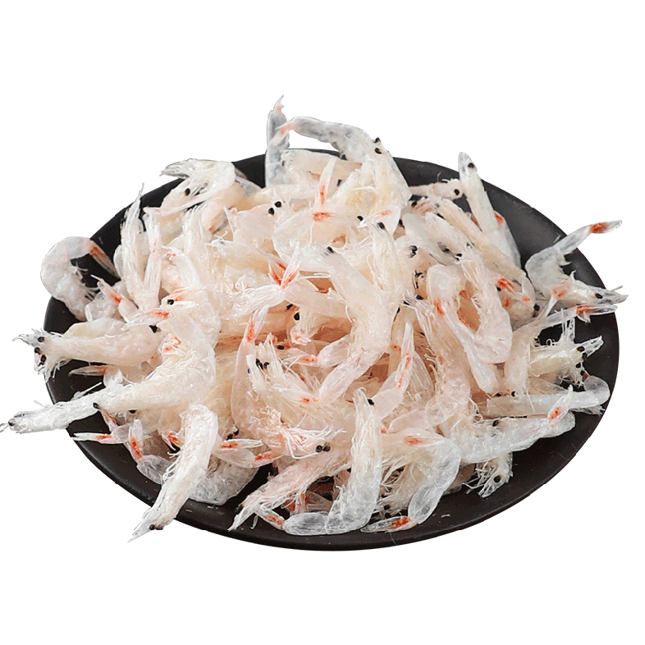 | 规格400-600克/袋。细小弯弧虾米状，壳体带自然收缩纹理，呈浅米白色、淡黄白色或浅灰白色，体态干爽完整紧实，带有纯正浓郁海产鲜香，入口咸鲜醇厚，虾香纯正，咸度适中。 无碎渣，无空壳，无霉点，无盐渍，无泛红，无杂斑，无异物，无异味，无腐败，无虫害。 包装严密洁净，开启过程，不易产生异物。
14 | 100305004 | 干贝（碎中谷） | 散装称重 | 100-500克/袋 | 千克 | 30 | 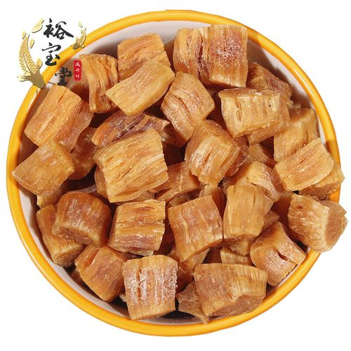 | 规格100-500克/袋。碎中谷，小号干贝（200头/磅），呈金黄色，肉质紧实，有浓郁纯正海产鲜香味，气味干净醇厚，鲜而不腥，入口咸鲜回甘，肉质细嫩有嚼劲，不柴不硬，鲜味足，咸度适中。 无黏手，无发软，无结块，无碎渣，无沙粒，无杂质，无霉点，无斑块，无异味，无异物，无异味，无腐败，无虫害。 包装严密洁净，易于开启，不易产生异物。
15 | 101503138/102702300 | 无核枣干切片 | 散装称重 | 100-500克/袋 | 千克 | 385 |  | 规格100-500克/袋。去核红枣切片，大小均匀，色泽红润，果肉肥厚紧实，滋味香甜。 无枣核残留，无浮尘，无破裂，无碎渣，无结块，无粘连，无异色，无异物，无异味，无虫蛀，无腐败，无霉变。 包装严密洁净，易于开启，不易产生异物。
16 | 100502034 | 枸杞 | 散装称重 | 100-500克/袋 | 千克 | 500 | 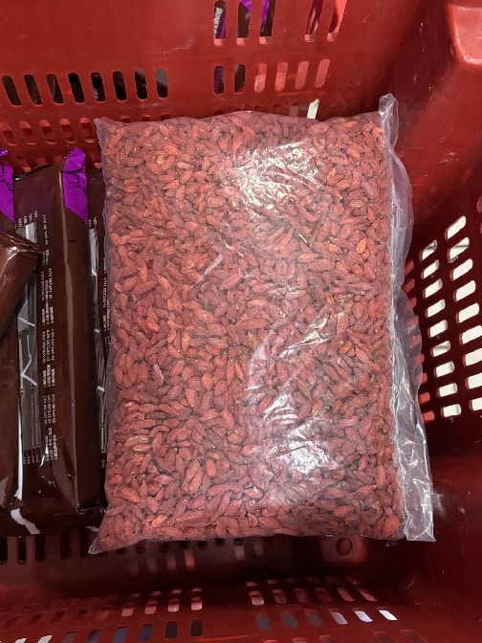 | 规格100-500克/袋。呈长椭圆纺锤状，果实完整，颗粒饱满，颜色呈鲜红色或暗红色，色泽均匀，果粒干爽，质地紧实，自带天然果香，入口甘润清甜，味道纯正。 无破损，无碎渣，无杂质，无瘪粒，无结块，无粘连，无发黑，无杂斑，无异物，无异味，无腐败，无霉点，无虫害。 包装严密洁净，易于开启，不易产生异物。
17 | 101503140/102702075 | 干黄花 | 散装称重 | 500-1000克/袋 | 千克 | 950 | 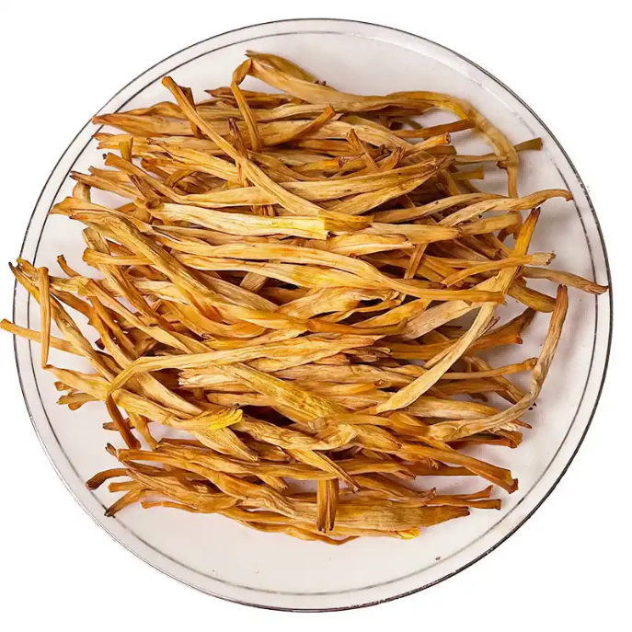 | 规格500-1000克/袋。呈细长紧实条状，体表带有自然干缩褶皱纹路，颜色呈金黄色、浅橙黄色或淡黄棕色，条身干爽，质地柔韧紧实，气味干净不刺鼻，入口清鲜爽口，质感劲道不柴，鲜度适中。 无断条，无碎渣，无结块，无老梗，无粘连，无斑点，无发黑，无异色，无异物，无异味，无腐败，无霉点，无虫害。 包装严密洁净，易于开启，不易产生异物。
18 | 100301041 | 小银鱼干 | 180克/袋 | 100-200克/袋 | 袋 | 200 | 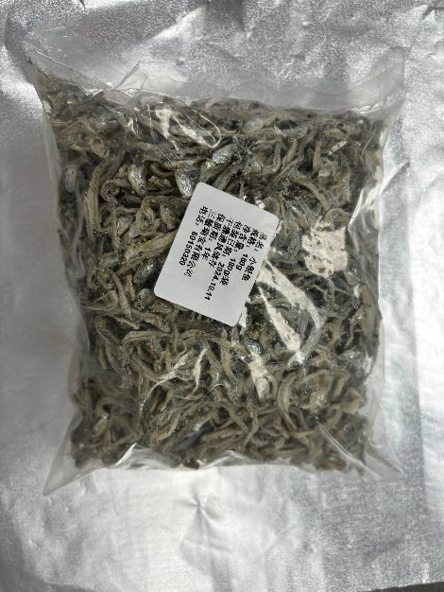 | 规格100-200克/袋。咸鲜适中，洁净干燥，形态完整，呈自然蜷缩状，大小均匀，九成干，肉质紧实细腻，颜色自然。 无异物，无异味，无腐败，无虫害，无霉变，无粘连，无结块，无多余碎屑粉末，无杂志附着。无明显臭味腥味，无添加色素防腐剂。 包装严密洁净，开启过程不易产生异物。
19 | 100604066 | 韩式泡菜 | 400克/袋 | 300-600克/袋 | 袋 | 1000 | 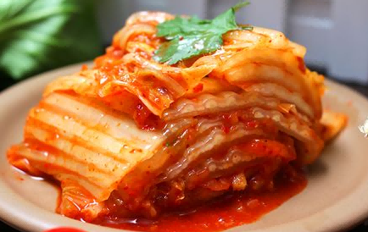 | 规格300-600克/袋。正宗韩式风味，切件泡菜，开袋即食。保质期不低于3个月。无添加防腐剂。口味适中，爽脆多汁，红润鲜亮。无异物，无异味，无腐败，无虫害。包装严密洁净，开启过程不易产生异物。
20 | 101201208 | 有机荞麦粉 | 1.5公斤/袋 | 1-2千克/袋 | 袋 | 80 | 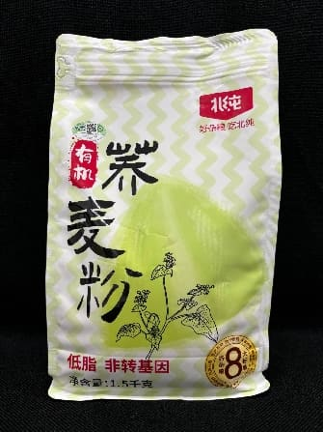 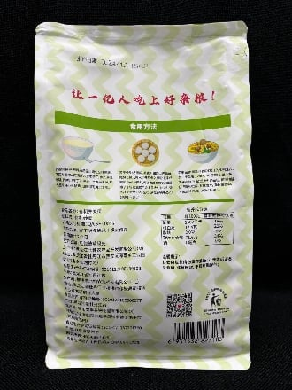 | 规格1-2千克/袋。纯荞麦研磨，无添加，非转基因。粉质细腻，无明显结块。谷物清香。 无异物，无异味，无腐败，无虫害。包装严密洁净，开启过程不易产生异物。
21 | 101205098 | 河粉 | 250克/袋 | 200-800克/袋 | 袋 | 2100 | 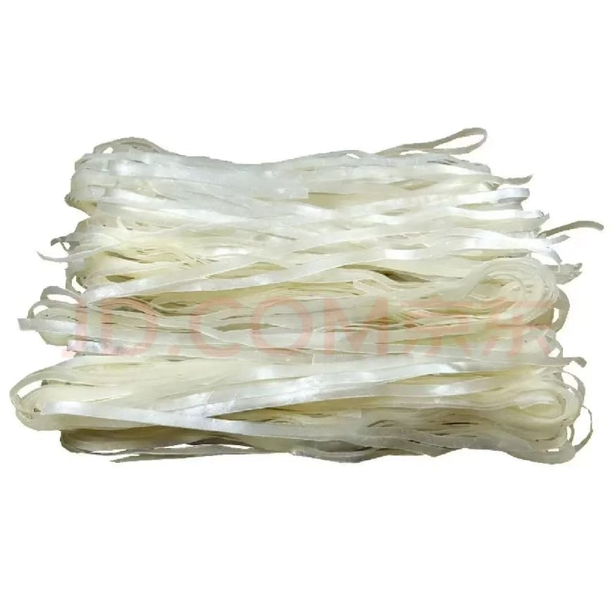 | 规格200-800克/袋。干品，沙河粉，呈自然米白色，色泽均匀，长条状，宽度均匀，边缘整齐。复发后粉薄透明，柔韧爽滑，烹制冷却再次复热后不易碎。 无异物，无异味，无异色，无腐败，无明显扭曲，无断裂，无结块，无返潮，无虫害，无发霉。包装严密洁净，开启过程不易产生异物。
22 | 101205102 | 干乌冬面（小麦挂面） | 1千克/袋 | 生面宽2-3毫米 | 袋 | 1100 | 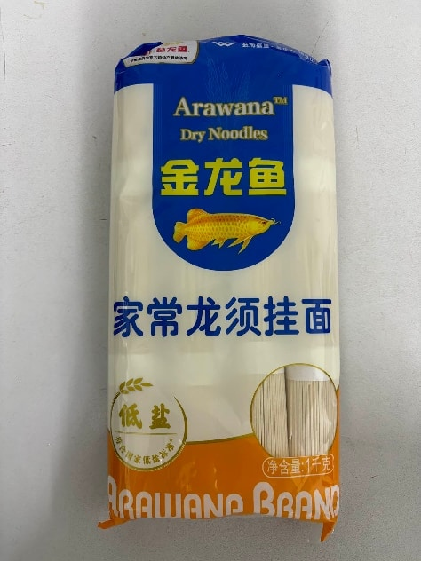 | 生面宽2-3毫米。该原料为日航摆盘搭配面条汁冷吃的素面。干制品，主料小麦粉。开袋煮制后过凉后食用。保质期不少于12个月。面条完整，干爽利落。熟制后质感劲道有韧性，自然面味，爽滑不糟。 无散碎面渣、无黏连、无其他额外水分，无异物、无异味、无腐败、无霉变。包装严密洁净，含易撕口设置，开启过程不易产生异物。
23 | 新增 | 汕头咸菜 | 1千克/袋 | 1-2千克/袋 | 千克 | 70 | 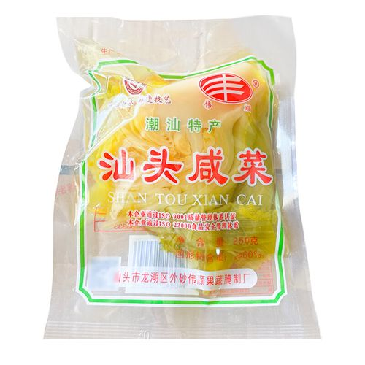 | 规格1-2千克/袋。潮汕咸菜=地都咸菜=汕头咸菜=潮州咸菜，酸菜类咸菜，原料芥菜，真空包装、开袋即食，金黄晶莹，脆嫩有弹性，自然酸香，咸度正常。 无异物，无异味，无异色，无霉变，无发黑，无腐败，无软烂，无干缩，无苦涩。 包装严密洁净，含易撕口设置，开启过程不易产生异物。
24 | 新增 | 迷你圆形小挞壳（香草味） | 7克/个 | 30-50个/袋 | 个 | 5000 | 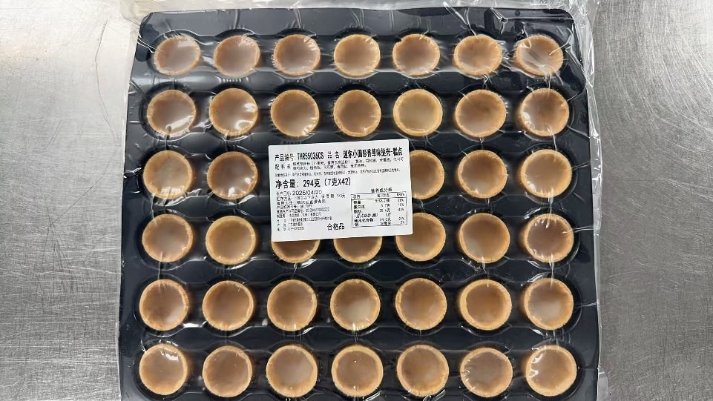 | 规格30-50个/袋。预加工烘焙半成品，解冻后可直接食用。塔壳结构结实，内部涂层均匀，隔离功能有效，防止受潮变软。塔壳边缘整齐，呈金黄色，质地干燥酥脆，内部组织细密，甜而不腻。 无异物，无异味，无腐败，无异色，无破损，无发软，无明显黑点，无空洞，无苦涩。包装严密洁净，含易撕口设置，开启过程不易产生异物。
25 | 新增 | 春卷皮 | 215*215毫米 15克/张 600克/袋 | 300-1000克/袋 | 袋 | 600 | / | 规格300-1000克/袋，速冻生制品，以小麦粉为主要原料，呈乳白色至微黄色，边缘整齐，厚度均匀，光滑无孔洞，拉伸不易断裂，包馅不易破损，薄韧分明易操作，炸制后酥脆不黏牙。 无异物，无异味，无异色，无腐败，无霉变，无粘连，无碎屑，无硬质颗粒。包装严密洁净，易于开启，不易产生异物。
26 | 新增 | 红西柚果粒罐头 | 850克/罐 | 500-1000克/罐 | 罐 | 2000 | 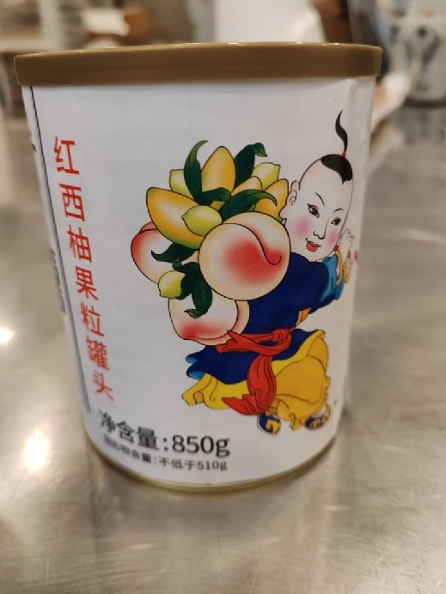 | 规格500-1000克/罐。主料为红西柚，开罐即食，0添加，无防腐剂。果粒呈淡红色至深红色，大小相对均匀，颗粒饱满，具有红西柚特有的清香气味，口感酸甜适口，果粒鲜嫩多汁，有一定的脆度，汤汁清澈透明。 无异物，无异味，无异色，无虫害，无腐败，无霉变，无明显破碎软烂，无明显浑浊和沉淀，无泄漏，无苦涩。包装严密洁净，易于开启，不易产生异物。
27 | 新增 | 芒果颗粒果肉罐头 | 850克/罐 | 500-1000克/罐 | 罐 | 2000 |  | 规格500-1000克/罐。主料为芒果，开罐即食，0添加，无防腐剂。果粒呈金黄至橙黄色，颜色均匀，果粒大小相对一致，形态完整，具有芒果特有的清香，口感鲜嫩多汁，甜酸适口，有芒果果肉的细腻质感，汤汁清澈透明。 无异物，无异味，无异色，无虫害，无腐败，无霉变，无明显破碎软烂，无明显浑浊和沉淀，无泄漏，无苦涩。包装严密洁净，易于开启，不易产生异物。
28 | 新增 | 椰果罐头 | 800克/罐 | 500-1000克/罐 | 罐 | 2000 |  | 规格500-1000克/罐。主料为椰果，开罐即食，0添加，无防腐剂。椰果呈白色或乳白色，汤汁呈透明或淡黄色，允许略有浑浊现象，具有椰果特有的滋味，椰果软硬适度。 无异物，无异味，无异色，无虫害，无腐败，无霉变，无明显破碎软烂，无明显浑浊和沉淀，无泄漏，无苦涩。包装严密洁净，易于开启，不易产生异物。
29 | 新增 | 糯米笋 | 5千克/袋 | 3-5千克/袋 | 千克 | 5000 | 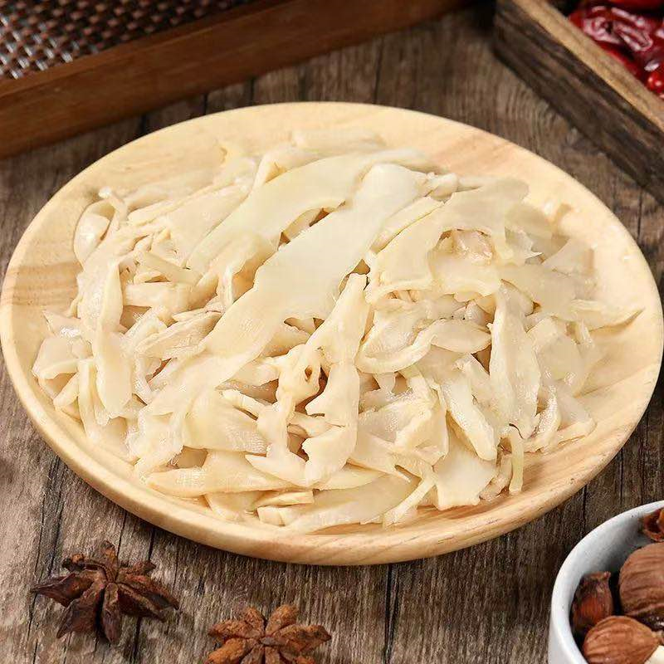 | 规格3-5千克/袋。笋片完整洁净，薄厚均匀，质地饱满，表面水润有光泽，有竹笋天然清香，口感脆嫩爽口。 无变形，无断裂，无碎渣，无老硬笋头，无笋壳，无软烂，无粘连，无干硬，无发黑，无斑点，无异色，无异物，无异味，无霉变，无腐败，无虫害。 包装严密洁净，易于开启，不易产生异物。
30 | 新增 | 小椰果丁 | 0.6*0.6*0.6厘米/丁 800克/罐 | 500-1000克/罐 | 罐 | 430 | 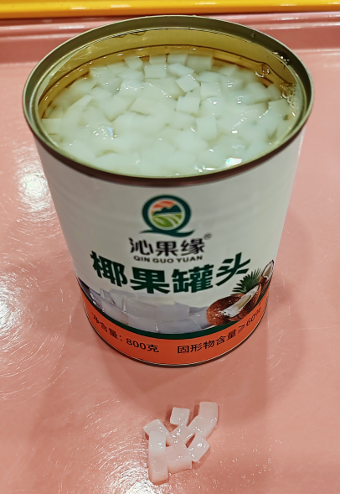 | 规格500-1000克/罐。开罐即食，主料为椰果，固形物含量≥60%，形状规整，大小均匀，颗粒饱满。椰果呈白色或乳白色，椰果口感脆韧爽滑，软硬适度。 无防腐剂，无异物，无异味，无异色，无虫害，无腐败，无霉变，无明显破碎软烂，无明显浑浊和沉淀，无渗漏，无苦涩。 包装严密洁净，易于开启，不易产生异物。
31 | 新增 | 红豆爆珠 | 900克/罐 | 500-1000克/罐 | 罐 | 29000 | 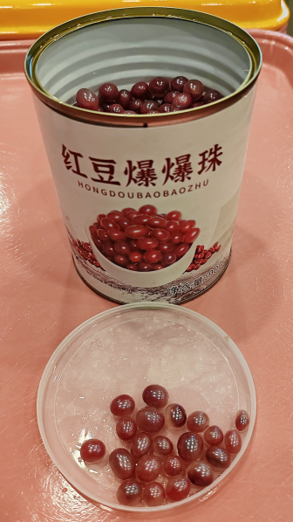 | 规格500-1000克/罐。开罐即食，主料为红豆夹心爆珠，形状规整，大小均匀，颗粒饱满。口感脆韧爽滑，软硬适度。 无防腐剂，无异物，无异味，无异色，无虫害，无腐败，无霉变，无明显破碎软烂，无明显浑浊和沉淀，无渗漏，无苦涩。 包装严密洁净，易于开启，不易产生异物。
32 | 新增 | 脱水葱花 | 50克/袋 | 50-200克/袋 | 袋 | 200 | 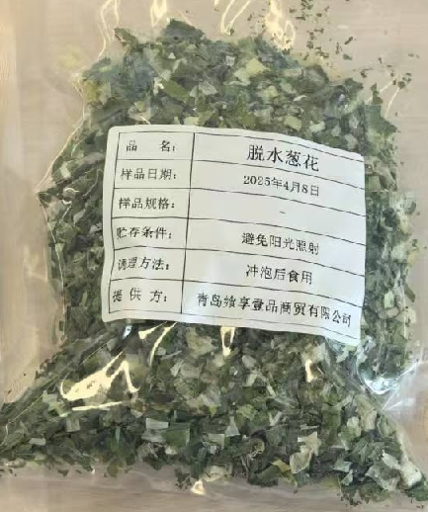 | 规格50-200克/袋。密封包装，开袋即食。呈规则小段状，切口平整，长度均匀，质地干燥酥脆，干燥度一致。呈现自然的淡绿色至白色，色泽均匀。葱香浓郁纯正，复水后口感鲜嫩，具有新鲜葱的口感特点。 无异物，无异色，无异味，无虫蛀孔洞，表面无杂质附着，无明显扭曲或粘连，无发软、受潮结块。 包装严密洁净，易于开启，不易产生异物。
33 | 新增 | 菠菜味面饼 | 446克/袋 | 400-500克/袋 | 袋 | 230 | 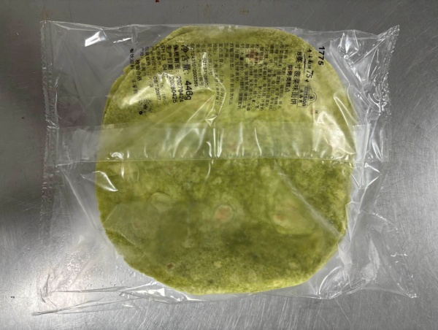 | 规格400-500克/袋。尺寸为8英寸，饼皮完整，薄厚均匀，饼身柔软，有韧性。颜色为翠绿色，色泽均匀，有麦香及蔬菜清香，口感柔软筋道。 无破损，无碎渣，无干硬，无焦糊，无粘连，无异色，无异味，无异物，无虫害，无腐败，无霉变。 包装严密洁净，易于开启，不易产生异物。
34 | 新增 | 格雷斯兰开心果酱 | 100克/瓶 | 50-150克/瓶 | 瓶 | 50 |  | 规格50-150克/瓶。膏体细腻绵密，流动性适中，酱体呈翠绿色，光泽油润，有浓郁开心果仁坚果清香，油脂香气柔和，口感顺滑。 无分层，无油酱分离，无结块，无沉淀，无暗沉，无褐变，无苦涩，无异物，无异味，无异色，无虫害，无腐败，无霉变。 包装严密洁净，易于开启，不易产生异物。
35 | 新增 | 酸豆角（酱腌菜） | 15克/袋 | 15克/袋 | 袋 | 730000 |  | 袋装，密封包装，开袋即食。袋体规整洁净，采用食品级材质，防水防油，字体、图案设计美观大方，印刷清晰完整，包装袋上有易撕口设置。倾倒流畅，气压变化不易喷溅。豆角段形状规整，大小均匀，质地紧实饱满，色泽自然一致，香气浓郁，口感酸爽。 无结块，无软烂，无散碎，无碎渣，无发黑，无异味，无异色，无异物，无霉变，无腐败，无虫害。 包装严密洁净，易于开启，不易产生异物。
36 | 新增 | 辣味榨菜 | 15克/袋 | 15克/袋 | 袋 | 730000 |  | 袋装，密封包装，开袋即食。袋体规整洁净，采用食品级材质，防水防油，字体、图案设计美观大方，印刷清晰完整，包装袋上有易撕口设置。倾倒流畅，气压变化不易喷溅。榨菜丝形状规整，粗细均匀，质地紧实饱满，有韧性，色泽自然，红油清亮，香气浓郁，口感香辣脆爽。 无结块，无软烂，无散碎，无碎渣，无发黑，无异味，无异色，无异物，无霉变，无腐败，无虫害。 包装严密洁净，易于开启，不易产生异物。

